Tabelle1
 | radial | tangential
0 | 1.24 | 0.26401890491 | Good enough to check it
1 | 1.2392446255 | 0.24064567899
2 | 1.2369794223 | 0.21725948295
3 | 1.2332071503 | 0.19388880926
4 | 1.2279324052 | 0.1705621315
5 | 1.2211616137 | 0.14730786963
6 | 1.2129030249 | 0.12415435538 |  | https://de.serlo.org/mathe/54038/verschieben-und-strecken-von-trigonometrischen-funktionen
7 | 1.2031667006 | 0.10112979775
8 | 1.191964503 | 0.078262248604 |  | schwarze Kurve = 1 cos(1.5(x))
9 | 1.1793100802 | 0.055579568536 |  | blaue Kurve = 0.6 cos(1,6(x+1)) + 0.2 | nicht über asin
10 | 1.1652188498 | 0.033109392896
11 | 1.1497079797 | 0.010879098133
12 | 1.1327963675 | -0.011084231565 |  | a⋅sin(b(x+c))+d
13 | 1.1145046174 | -0.032753837263 |  | a⋅cos(b(x+c))+d
14 | 1.0948550151 | -0.054103317884
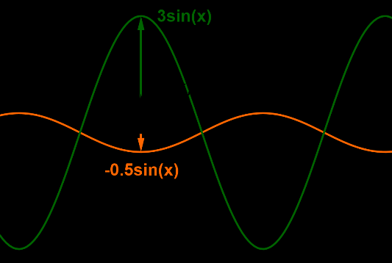
15 | 1.0738715007 | -0.075106662375 |  | a
16 | 1.0515796392 | -0.095738281396
17 | 1.02800659 | -0.1159730385
18 | 1.003181073 | -0.13578628074
19 | 0.97713333447 | -0.15515386875
20 | 0.94989510947 | -0.1740522061
21 | 0.92149958359 | -0.19245826808
22 | 0.89198135242 | -0.21034962972
23 | 0.86137637937 | -0.22770449318
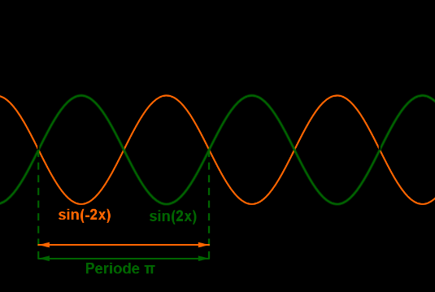
24 | 0.82972195188 | -0.24450171422 |  | b
25 | 0.79705663601 | -0.260720828
26 | 0.7634202294 | -0.27634207405
27 | 0.72885371284 | -0.29134642028
28 | 0.6933992003 | -0.3057155862
29 | 0.65709988765 | -0.3194320652
30 | 0.62 | -0.33247914587
31 | 0.58214473785 | -0.34484093233
32 | 0.54358022202 | -0.35650236367
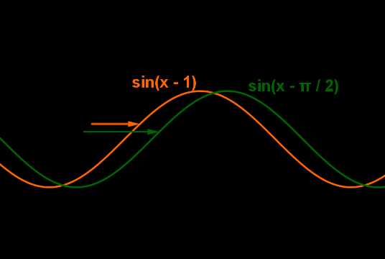
33 | 0.50435343741 | -0.36744923222 |  | c
34 | 0.46451217584 | -0.37766820092
35 | 0.42410497772 | -0.38714681951
36 | 0.38318107302 | -0.39587353977
37 | 0.34179032121 | -0.40383772953
38 | 0.29998315054 | -0.41102968565
39 | 0.25781049661 | -0.41744064584
40 | 0.21532374031 | -0.42306279933
41 | 0.17257464519 | -0.4278892964
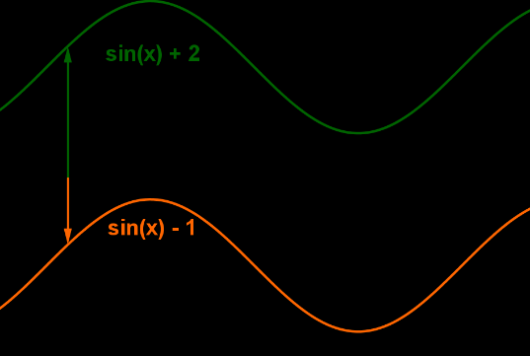
42 | 0.12961529445 | -0.43191425671 |  | d
43 | 0.086498027443 | -0.43513277645
44 | 0.043275375911 | -0.43754093436
45 | 7.5959204204E-17 | -0.43913579646
46 | -0.043275375911 | -0.43991541968
47 | -0.086498027443 | -0.43987885414
48 | -0.12961529445 | -0.43902614441
49 | -0.17257464519 | -0.43735832938
50 | -0.21532374031 | -0.43487744102
51 | -0.25781049661 | -0.43158650191
52 | -0.29998315054 | -0.42748952157
53 | -0.34179032121 | -0.42259149152
54 | -0.38318107302 | -0.41689837926
55 | -0.42410497772 | -0.41041712097
56 | -0.46451217584 | -0.40315561307
57 | -0.50435343741 | -0.39512270259
58 | -0.54358022202 | -0.38632817638
59 | -0.58214473785 | -0.37678274923
60 | -0.62 | -0.36649805077
61 | -0.65709988765 | -0.35548661132
62 | -0.6933992003 | -0.34376184662
63 | -0.72885371284 | -0.33133804149
64 | -0.7634202294 | -0.31823033242
65 | -0.79705663601 | -0.30445468914
66 | -0.82972195188 | -0.29002789515
67 | -0.86137637937 | -0.27496752727
68 | -0.89198135242 | -0.25929193425
69 | -0.92149958359 | -0.24302021437
70 | -0.94989510947 | -0.22617219223
71 | -0.97713333447 | -0.20876839454
72 | -1.003181073 | -0.19083002514
73 | -1.02800659 | -0.17237893918
74 | -1.0515796392 | -0.15343761647
75 | -1.0738715007 | -0.13402913409
76 | -1.0948550151 | -0.11417713828
77 | -1.1145046174 | -0.093905815644
78 | -1.1327963675 | -0.073239863666
79 | -1.1497079797 | -0.052204460624
80 | -1.1652188498 | -0.030825234918
81 | -1.1793100802 | -0.0091282338395
82 | -1.191964503 | 0.012860108157
83 | -1.2031667006 | 0.035113001664
84 | -1.2129030249 | 0.057603334958
85 | -1.2211616137 | 0.080303707032
86 | -1.2279324052 | 0.10318646098
87 | -1.2332071503 | 0.12622371769
88 | -1.2369794223 | 0.14938740982
89 | -1.2392446255 | 0.17264931597
90 | -1.24 | 0.19598109509
91 | -1.2392446255 | 0.21935432101
92 | -1.2369794223 | 0.24274051705
93 | -1.2332071503 | 0.26611119074
94 | -1.2279324052 | 0.2894378685
95 | -1.2211616137 | 0.31269213037
96 | -1.2129030249 | 0.33584564462
97 | -1.2031667006 | 0.35887020225
98 | -1.191964503 | 0.3817377514
99 | -1.1793100802 | 0.40442043146
100 | -1.1652188498 | 0.4268906071
101 | -1.1497079797 | 0.44912090187
102 | -1.1327963675 | 0.47108423157
103 | -1.1145046174 | 0.49275383726
104 | -1.0948550151 | 0.51410331788
105 | -1.0738715007 | 0.53510666237
106 | -1.0515796392 | 0.5557382814
107 | -1.02800659 | 0.5759730385
108 | -1.003181073 | 0.59578628074
109 | -0.97713333447 | 0.61515386875
110 | -0.94989510947 | 0.6340522061
111 | -0.92149958359 | 0.65245826808
112 | -0.89198135242 | 0.67034962972
113 | -0.86137637937 | 0.68770449318
114 | -0.82972195188 | 0.70450171422
115 | -0.79705663601 | 0.720720828
116 | -0.7634202294 | 0.73634207405
117 | -0.72885371284 | 0.75134642028
118 | -0.6933992003 | 0.7657155862
119 | -0.65709988765 | 0.7794320652
120 | -0.62 | 0.79247914587
121 | -0.58214473785 | 0.80484093233
122 | -0.54358022202 | 0.81650236367
123 | -0.50435343741 | 0.82744923222
124 | -0.46451217584 | 0.83766820092
125 | -0.42410497772 | 0.84714681951
126 | -0.38318107302 | 0.85587353977
127 | -0.34179032121 | 0.86383772953
128 | -0.29998315054 | 0.87102968565
129 | -0.25781049661 | 0.87744064584
130 | -0.21532374031 | 0.88306279933
131 | -0.17257464519 | 0.8878892964
132 | -0.12961529445 | 0.89191425671
133 | -0.086498027443 | 0.89513277645
134 | -0.043275375911 | 0.89754093436
135 | -2.2787761261E-16 | 0.89913579646
136 | 0.043275375911 | 0.89991541968
137 | 0.086498027443 | 0.89987885414
138 | 0.12961529445 | 0.89902614441
139 | 0.17257464519 | 0.89735832938
140 | 0.21532374031 | 0.89487744102
141 | 0.25781049661 | 0.89158650191
142 | 0.29998315054 | 0.88748952157
143 | 0.34179032121 | 0.88259149152
144 | 0.38318107302 | 0.87689837926
145 | 0.42410497772 | 0.87041712097
146 | 0.46451217584 | 0.86315561307
147 | 0.50435343741 | 0.85512270259
148 | 0.54358022202 | 0.84632817638
149 | 0.58214473785 | 0.83678274923
150 | 0.62 | 0.82649805077
151 | 0.65709988765 | 0.81548661132
152 | 0.6933992003 | 0.80376184662
153 | 0.72885371284 | 0.79133804149
154 | 0.7634202294 | 0.77823033242
155 | 0.79705663601 | 0.76445468914
156 | 0.82972195188 | 0.75002789515
157 | 0.86137637937 | 0.73496752727
158 | 0.89198135242 | 0.71929193425
159 | 0.92149958359 | 0.70302021437
160 | 0.94989510947 | 0.68617219223
161 | 0.97713333447 | 0.66876839454
162 | 1.003181073 | 0.65083002514
163 | 1.02800659 | 0.63237893918
164 | 1.0515796392 | 0.61343761647
165 | 1.0738715007 | 0.59402913409
166 | 1.0948550151 | 0.57417713828
167 | 1.1145046174 | 0.55390581564
168 | 1.1327963675 | 0.53323986367
169 | 1.1497079797 | 0.51220446062
170 | 1.1652188498 | 0.49082523492
171 | 1.1793100802 | 0.46912823384
172 | 1.191964503 | 0.44713989184
173 | 1.2031667006 | 0.42488699834
174 | 1.2129030249 | 0.40239666504
175 | 1.2211616137 | 0.37969629297
176 | 1.2279324052 | 0.35681353902
177 | 1.2332071503 | 0.33377628231
178 | 1.2369794223 | 0.31061259018
179 | 1.2392446255 | 0.28735068403
180 | 1.24 | 0.26401890491
181 | 1.2392446255 | 0.24064567899
182 | 1.2369794223 | 0.21725948295
183 | 1.2332071503 | 0.19388880926
184 | 1.2279324052 | 0.1705621315
185 | 1.2211616137 | 0.14730786963
186 | 1.2129030249 | 0.12415435538
187 | 1.2031667006 | 0.10112979775
188 | 1.191964503 | 0.078262248604
189 | 1.1793100802 | 0.055579568536
190 | 1.1652188498 | 0.033109392896
191 | 1.1497079797 | 0.010879098133
192 | 1.1327963675 | -0.011084231565
193 | 1.1145046174 | -0.032753837263
194 | 1.0948550151 | -0.054103317884
195 | 1.0738715007 | -0.075106662375
196 | 1.0515796392 | -0.095738281396
197 | 1.02800659 | -0.1159730385
198 | 1.003181073 | -0.13578628074
199 | 0.97713333447 | -0.15515386875
200 | 0.94989510947 | -0.1740522061
201 | 0.92149958359 | -0.19245826808
202 | 0.89198135242 | -0.21034962972
203 | 0.86137637937 | -0.22770449318
204 | 0.82972195188 | -0.24450171422
205 | 0.79705663601 | -0.260720828
206 | 0.7634202294 | -0.27634207405
207 | 0.72885371284 | -0.29134642028
208 | 0.6933992003 | -0.3057155862
209 | 0.65709988765 | -0.3194320652
210 | 0.62 | -0.33247914587
211 | 0.58214473785 | -0.34484093233
212 | 0.54358022202 | -0.35650236367
213 | 0.50435343741 | -0.36744923222
214 | 0.46451217584 | -0.37766820092
215 | 0.42410497772 | -0.38714681951
216 | 0.38318107302 | -0.39587353977
217 | 0.34179032121 | -0.40383772953
218 | 0.29998315054 | -0.41102968565
219 | 0.25781049661 | -0.41744064584
220 | 0.21532374031 | -0.42306279933
221 | 0.17257464519 | -0.4278892964
222 | 0.12961529445 | -0.43191425671
223 | 0.086498027443 | -0.43513277645
224 | 0.043275375911 | -0.43754093436
225 | 3.7979602102E-16 | -0.43913579646
226 | -0.043275375911 | -0.43991541968
227 | -0.086498027443 | -0.43987885414
228 | -0.12961529445 | -0.43902614441
229 | -0.17257464519 | -0.43735832938
230 | -0.21532374031 | -0.43487744102
231 | -0.25781049661 | -0.43158650191
232 | -0.29998315054 | -0.42748952157
233 | -0.34179032121 | -0.42259149152
234 | -0.38318107302 | -0.41689837926
235 | -0.42410497772 | -0.41041712097
236 | -0.46451217584 | -0.40315561307
237 | -0.50435343741 | -0.39512270259
238 | -0.54358022202 | -0.38632817638
239 | -0.58214473785 | -0.37678274923
240 | -0.62 | -0.36649805077
241 | -0.65709988765 | -0.35548661132
242 | -0.6933992003 | -0.34376184662
243 | -0.72885371284 | -0.33133804149
244 | -0.7634202294 | -0.31823033242
245 | -0.79705663601 | -0.30445468914
246 | -0.82972195188 | -0.29002789515
247 | -0.86137637937 | -0.27496752727
248 | -0.89198135242 | -0.25929193425
249 | -0.92149958359 | -0.24302021437
250 | -0.94989510947 | -0.22617219223
251 | -0.97713333447 | -0.20876839454
252 | -1.003181073 | -0.19083002514
253 | -1.02800659 | -0.17237893918
254 | -1.0515796392 | -0.15343761647
255 | -1.0738715007 | -0.13402913409
256 | -1.0948550151 | -0.11417713828
257 | -1.1145046174 | -0.093905815644
258 | -1.1327963675 | -0.073239863666
259 | -1.1497079797 | -0.052204460624
260 | -1.1652188498 | -0.030825234918
261 | -1.1793100802 | -0.0091282338395
262 | -1.191964503 | 0.012860108157
263 | -1.2031667006 | 0.035113001664
264 | -1.2129030249 | 0.057603334958
265 | -1.2211616137 | 0.080303707032
266 | -1.2279324052 | 0.10318646098
267 | -1.2332071503 | 0.12622371769
268 | -1.2369794223 | 0.14938740982
269 | -1.2392446255 | 0.17264931597
270 | -1.24 | 0.19598109509
271 | -1.2392446255 | 0.21935432101
272 | -1.2369794223 | 0.24274051705
273 | -1.2332071503 | 0.26611119074
274 | -1.2279324052 | 0.2894378685
275 | -1.2211616137 | 0.31269213037
276 | -1.2129030249 | 0.33584564462
277 | -1.2031667006 | 0.35887020225
278 | -1.191964503 | 0.3817377514
279 | -1.1793100802 | 0.40442043146
280 | -1.1652188498 | 0.4268906071
281 | -1.1497079797 | 0.44912090187
282 | -1.1327963675 | 0.47108423157
283 | -1.1145046174 | 0.49275383726
284 | -1.0948550151 | 0.51410331788
285 | -1.0738715007 | 0.53510666237
286 | -1.0515796392 | 0.5557382814
287 | -1.02800659 | 0.5759730385
288 | -1.003181073 | 0.59578628074
289 | -0.97713333447 | 0.61515386875
290 | -0.94989510947 | 0.6340522061
291 | -0.92149958359 | 0.65245826808
292 | -0.89198135242 | 0.67034962972
293 | -0.86137637937 | 0.68770449318
294 | -0.82972195188 | 0.70450171422
295 | -0.79705663601 | 0.720720828
296 | -0.7634202294 | 0.73634207405
297 | -0.72885371284 | 0.75134642028
298 | -0.6933992003 | 0.7657155862
299 | -0.65709988765 | 0.7794320652
300 | -0.62 | 0.79247914587
301 | -0.58214473785 | 0.80484093233
302 | -0.54358022202 | 0.81650236367
303 | -0.50435343741 | 0.82744923222
304 | -0.46451217584 | 0.83766820092
305 | -0.42410497772 | 0.84714681951
306 | -0.38318107302 | 0.85587353977
307 | -0.34179032121 | 0.86383772953
308 | -0.29998315054 | 0.87102968565
309 | -0.25781049661 | 0.87744064584
310 | -0.21532374031 | 0.88306279933
311 | -0.17257464519 | 0.8878892964
312 | -0.12961529445 | 0.89191425671
313 | -0.086498027443 | 0.89513277645
314 | -0.043275375911 | 0.89754093436
315 | -5.3171442943E-16 | 0.89913579646
316 | 0.043275375911 | 0.89991541968
317 | 0.086498027443 | 0.89987885414
318 | 0.12961529445 | 0.89902614441
319 | 0.17257464519 | 0.89735832938
320 | 0.21532374031 | 0.89487744102
321 | 0.25781049661 | 0.89158650191
322 | 0.29998315054 | 0.88748952157
323 | 0.34179032121 | 0.88259149152
324 | 0.38318107302 | 0.87689837926
325 | 0.42410497772 | 0.87041712097
326 | 0.46451217584 | 0.86315561307
327 | 0.50435343741 | 0.85512270259
328 | 0.54358022202 | 0.84632817638
329 | 0.58214473785 | 0.83678274923
330 | 0.62 | 0.82649805077
331 | 0.65709988765 | 0.81548661132
332 | 0.6933992003 | 0.80376184662
333 | 0.72885371284 | 0.79133804149
334 | 0.7634202294 | 0.77823033242
335 | 0.79705663601 | 0.76445468914
336 | 0.82972195188 | 0.75002789515
337 | 0.86137637937 | 0.73496752727
338 | 0.89198135242 | 0.71929193425
339 | 0.92149958359 | 0.70302021437
340 | 0.94989510947 | 0.68617219223
341 | 0.97713333447 | 0.66876839454
342 | 1.003181073 | 0.65083002514
343 | 1.02800659 | 0.63237893918
344 | 1.0515796392 | 0.61343761647
345 | 1.0738715007 | 0.59402913409
346 | 1.0948550151 | 0.57417713828
347 | 1.1145046174 | 0.55390581564
348 | 1.1327963675 | 0.53323986367
349 | 1.1497079797 | 0.51220446062
350 | 1.1652188498 | 0.49082523492
351 | 1.1793100802 | 0.46912823384
352 | 1.191964503 | 0.44713989184
353 | 1.2031667006 | 0.42488699834
354 | 1.2129030249 | 0.40239666504
355 | 1.2211616137 | 0.37969629297
356 | 1.2279324052 | 0.35681353902
357 | 1.2332071503 | 0.33377628231
358 | 1.2369794223 | 0.31061259018
359 | 1.2392446255 | 0.28735068403
360 | 1.24 | 0.26401890491

